전체 디자인
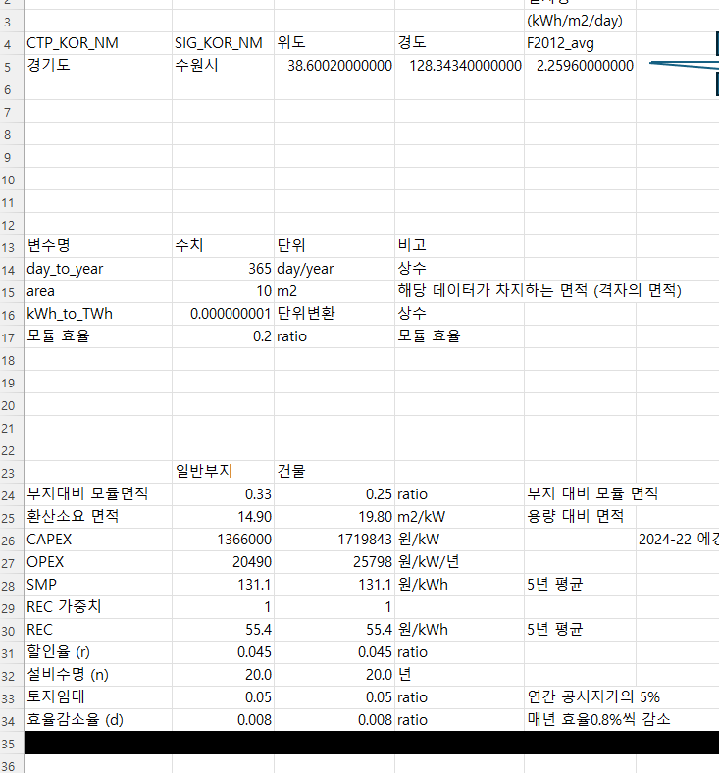
1 | 계산식을 정의한다.
 | 이론적잠재량
 | 기술적잠재량
 | 시장잠재량

2 | 계산식에 들어가는 데이터와 파라미터들을 찾는다
 | 일사량 | 기상청 데이터 | (공공데이터포털) 에너지기술연구원
 | 모듈효율 | 33%
 | comprehensive coefficient (발열 등) | (Wang et al. (2021)에서는 0.8로 잡아놓음)

3

 |  |  |  |  |  | grmt_PV | roof_PV | 단위 | 출처
 | CAPEX, OPEX 가정 | 지상형 태양광의 비용(CAPEX, OPEX)는 에너지경제연구원 (2023) 보고서를 참고한다. |  | X | CAPEX | 1450 | 1826 | 천원/kW | KEEI (2023), 신재생백서(2020)
 |  | 에너지경제연구원(2023)에는 지상형 태양광 비용정보만 있고 옥상형 태양광 비용정보는 없다. |  | X | OPEX | 2708 | 3409 | 천원/년 | KEEI (2023), 신재생백서(2020)
 |  | 신재생에너지백서(2020)에는 옥상형 태양광 비용(CAPEX, OPEX)는 지상형 태양광 보다 1.25904배 가량 높은 것으로 나타나있다. |  | X | land_lease_ratio | 0.05 | 0.05 | ratio | KEEI (2023), 신재생백서(2020) 동일
 |  | 비용 수치는 비슷하긴 하지만, 신재생에너지백서(2020) 말고 에너지경제연구원(2023)을 사용하는 이유는 에경연 보고서가 최신이거니와 보고서 목적 자체가 LCOE 추정을 위한 것이므로 방법론이 좀 더 확실한 보고서이기 때문이다. |  | X | capacity_factor | 0.154 | 0.154 | ratio | KEEI (2023), 신재생백서(2020) 동일
 |  | 에경연(2023)의 100kW 급 비용가정을 채택한다. |  |  | discount_rate | 0.045 | 0.045 | ratio | KEEI (2023), 신재생백서(2020) 동일
 |  |  |  |  | lifetime | 20 | 20 | 년 | KEEI (2023), 신재생백서(2020) 동일
 | 필요설치면적 가정 | CAPEX, OPEX 경우와 마찬가지로, 지상형 태양광의 경우 KEEI(2023)을 참고하되, |  |  | degradation_rate | 0.0045 | 0.0045 | ratio | KEEI (2023): 0.0045, 신재생백서(2020): 0.008
 |  | 신재생에너지 백서에서의 지상형과 옥상형 태양광의 필요설치면적 비율을 참고하여 |  |  | req_area | 9.22 | 12.25 | m2/kW | KEEI (2023), 신재생백서(2020)
 |  | 옥상형 태양광의 필요설치면적을 구한다 |  |  | module efficiency | 0.2 | 0.2 | ratio | paper()

계산과정
해당공간이 일반부지 라면
 |  |  |  | 일사량
 |  |  |  | (kWh/m2/day) |  |  |  |  |  |  | 원/m^(2)
CTP_KOR_NM | SIG_KOR_NM | 위도 | 경도 | F2012_avg |  |  | 부지구분 | 이론적잠재량 | 지리적제약 | 기술적잠재량 | 공시지가 | LCOE | SMPREC | 규제요인 | 시장잠재량
해당공간이 건물 이라면
경기도 | 수원시 | 38.60020000000 | 128.34340000000 | 2.25960000000 |  |  | 일반부지 | 8247.54 | n | 549.836 | 22500 | 186.56 | 186.5 | n | 549.836
 |  |  |  |  |  |  | 건물 | 8247.54 | n | 412.377 | 22500 | 237.22 | 186.5 | n | 0

변수명 | 수치 | 단위 | 비고
day_to_year | 365 | day/year | 상수
area | 10 | m2 | 해당 데이터가 차지하는 면적 (격자의 면적)
kWh_to_TWh | 0.000000001 | 단위변환 | 상수
모듈 효율 | 0.2 | ratio | 모듈 효율

 | 일반부지 | 건물
부지대비 모듈면적 | 0.33 | 0.25 | ratio | 부지 대비 모듈 면적
환산소요 면적 | 14.90 | 19.80 | m2/kW | 용량 대비 면적
CAPEX | 1366000 | 1719843 | 원/kW |  | 2024-22 에경연 LCOE 이슈페이퍼 참고할 것.
OPEX | 20490 | 25798 | 원/kW/년
SMP | 131.1 | 131.1 | 원/kWh | 5년 평균
REC 가중치 | 1 | 1
REC | 55.4 | 55.4 | 원/kWh | 5년 평균
할인율 (r) | 0.045 | 0.045 | ratio
설비수명 (n) | 20.0 | 20.0 | 년
토지임대 | 0.05 | 0.05 | ratio | 연간 공시지가의 5%
효율감소율 (d) | 0.008 | 0.008 | ratio | 매년 효율0.8%씩 감소

 | 1241998.760 |  | 186.56082347
 | 6657.340 |  | 186.56082347

1 | 1/(1+r)^(1) | 0.95694 |  | 1 | (1-d)^(1) | 0.992 | (1-d)^(1)/(1+r)^(1) | 0.949
2 | 1/(1+r)^(2) | 0.91573 |  | 2 | (1-d)^(2) | 0.984 | (1-d)^(2)/(1+r)^(2) | 0.901
3 | 1/(1+r)^(3) | 0.87630 |  | 3 | (1-d)^(3) | 0.976 | (1-d)^(3)/(1+r)^(3) | 0.855
4 | 1/(1+r)^(4) | 0.83856 |  | 4 | (1-d)^(4) | 0.968 | (1-d)^(4)/(1+r)^(4) | 0.812
5 | 1/(1+r)^(5) | 0.80245 |  | 5 | (1-d)^(5) | 0.961 | (1-d)^(5)/(1+r)^(5) | 0.771
6 | 1/(1+r)^(6) | 0.76790 |  | 6 | (1-d)^(6) | 0.953 | (1-d)^(6)/(1+r)^(6) | 0.732
7 | 1/(1+r)^(7) | 0.73483 |  | 7 | (1-d)^(7) | 0.945 | (1-d)^(7)/(1+r)^(7) | 0.695
8 | 1/(1+r)^(8) | 0.70319 |  | 8 | (1-d)^(8) | 0.938 | (1-d)^(8)/(1+r)^(8) | 0.659
9 | 1/(1+r)^(9) | 0.67290 |  | 9 | (1-d)^(9) | 0.930 | (1-d)^(9)/(1+r)^(9) | 0.626
10 | 1/(1+r)^(10) | 0.64393 |  | 10 | (1-d)^(10) | 0.923 | (1-d)^(10)/(1+r)^(10) | 0.594
11 | 1/(1+r)^(11) | 0.61620 |  | 11 | (1-d)^(11) | 0.915 | (1-d)^(11)/(1+r)^(11) | 0.564
12 | 1/(1+r)^(12) | 0.58966 |  | 12 | (1-d)^(12) | 0.908 | (1-d)^(12)/(1+r)^(12) | 0.535
13 | 1/(1+r)^(13) | 0.56427 |  | 13 | (1-d)^(13) | 0.901 | (1-d)^(13)/(1+r)^(13) | 0.508
14 | 1/(1+r)^(14) | 0.53997 |  | 14 | (1-d)^(14) | 0.894 | (1-d)^(14)/(1+r)^(14) | 0.483
15 | 1/(1+r)^(15) | 0.51672 |  | 15 | (1-d)^(15) | 0.886 | (1-d)^(15)/(1+r)^(15) | 0.458
16 | 1/(1+r)^(16) | 0.49447 |  | 16 | (1-d)^(16) | 0.879 | (1-d)^(16)/(1+r)^(16) | 0.435
17 | 1/(1+r)^(17) | 0.47318 |  | 17 | (1-d)^(17) | 0.872 | (1-d)^(17)/(1+r)^(17) | 0.413
18 | 1/(1+r)^(18) | 0.45280 |  | 18 | (1-d)^(18) | 0.865 | (1-d)^(18)/(1+r)^(18) | 0.392
19 | 1/(1+r)^(19) | 0.43330 |  | 19 | (1-d)^(19) | 0.858 | (1-d)^(19)/(1+r)^(19) | 0.372
20 | 1/(1+r)^(20) | 0.41464 |  | 20 | (1-d)^(20) | 0.852 | (1-d)^(20)/(1+r)^(20) | 0.353
 |  | 13.00794 |  |  |  |  |  | 12.108

데이터
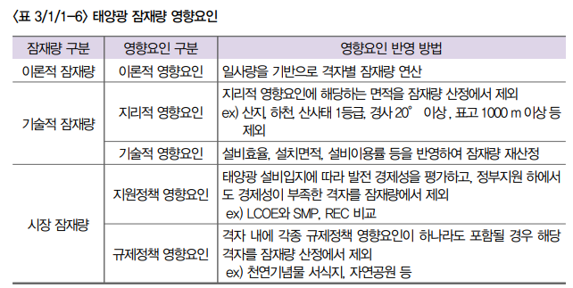
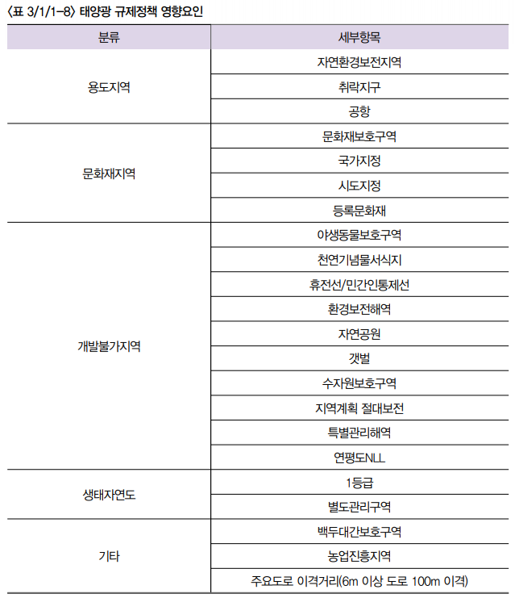
휘문 박사님께서 만들어주셔야할 테이블
CTP_KOR_NM | SIG_KOR_NM | 위도 | 경도 | F2012_avg | F2013_avg | F2014_avg | F2015_avg | F2016_avg | F2017_avg | F2018_avg | F2019_avg | 기술적제약 | 공시지가(원/m2)
강원특별자치도 | 고성군 | 38.60020000000 | 128.34340000000 | 2.25960000000 | 2.25960000000 | 2.25960000000 | 2.25960000000 | 2.25960000000 | 2.25960000000 | 2.25960000000 | 2.25960000000 | O | 100원
보간 | 보간 | 보간 | 보간 | 보간 | 보간 | 보간 | 보간 | 보간 | 보간 | 보간 | 보간 | O | 200원
보간 | 보간 | 보간 | 보간 | 보간 | 보간 | 보간 | 보간 | 보간 | 보간 | 보간 | 보간 | X | 40원
보간 | 보간 | 보간 | 보간 | 보간 | 보간 | 보간 | 보간 | 보간 | 보간 | 보간 | 보간 | X | 50원
보간 | 보간 | 보간 | 보간 | 보간 | 보간 | 보간 | 보간 | 보간 | 보간 | 보간 | 보간 | X | 100원
강원특별자치도 | 고성군 | 38.57370000000 | 128.34330000000 | 2.21200000000 | 2.21200000000 | 2.21200000000 | 2.21200000000 | 2.21200000000 | 2.21200000000 | 2.21200000000 | 2.21200000000 | O | 200원
보간 | 보간 | 보간 | 보간 | 보간 | 보간 | 보간 | 보간 | 보간 | 보간 | 보간 | 보간 | O | 40원
보간 | 보간 | 보간 | 보간 | 보간 | 보간 | 보간 | 보간 | 보간 | 보간 | 보간 | 보간 | X | 50원
보간 | 보간 | 보간 | 보간 | 보간 | 보간 | 보간 | 보간 | 보간 | 보간 | 보간 | 보간 | X | 100원
보간 | 보간 | 보간 | 보간 | 보간 | 보간 | 보간 | 보간 | 보간 | 보간 | 보간 | 보간 | X | 200원
강원특별자치도 | 고성군 | 38.57370000000 | 128.36720000000 | 2.28870000000 | 2.28870000000 | 2.28870000000 | 2.28870000000 | 2.28870000000 | 2.28870000000 | 2.28870000000 | 2.28870000000 | O | 40원

승호가 만들어 드릴 테이블
CTP_KOR_NM | SIG_KOR_NM | 위도 | 경도 | 이론적잠재량 | 기술적잠재량 | 시장잠재량
강원특별자치도 | 고성군 | 38.60020000000 | 128.34340000000
보간 | 보간 | 보간 | 보간
보간 | 보간 | 보간 | 보간
보간 | 보간 | 보간 | 보간
보간 | 보간 | 보간 | 보간
강원특별자치도 | 고성군 | 38.57370000000 | 128.34330000000
보간 | 보간 | 보간 | 보간
보간 | 보간 | 보간 | 보간
보간 | 보간 | 보간 | 보간
보간 | 보간 | 보간 | 보간
강원특별자치도 | 고성군 | 38.57370000000 | 128.36720000000

REC가중치
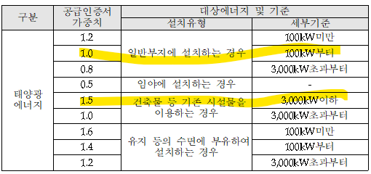
공급인증서 발급 및 거래시장 운영에 관한 규칙 개정 전문
https://rps.energy.or.kr/login2.do
위 홈페이지에서 관계법령

정의 및 규제
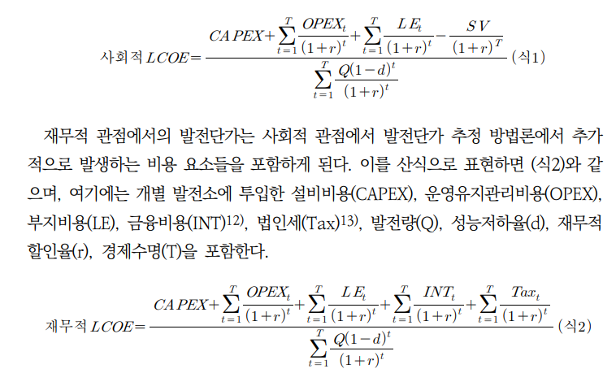
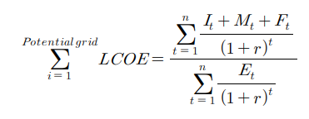
신재생에너지백서 (2020)
김진영 외 (2019) 기초지방자치단체별 보급 가능한 재생에너지 시장잠재량을 이용한 에너지 자립률 평가
(수식) 에경연 LCOE 보고서 27페이지

일사량종류
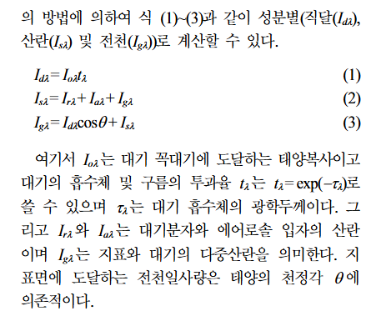
지준범 외 (2012) 위성자료를 이용한 몽골의 일사량 분포 특성

신재생에너지백서
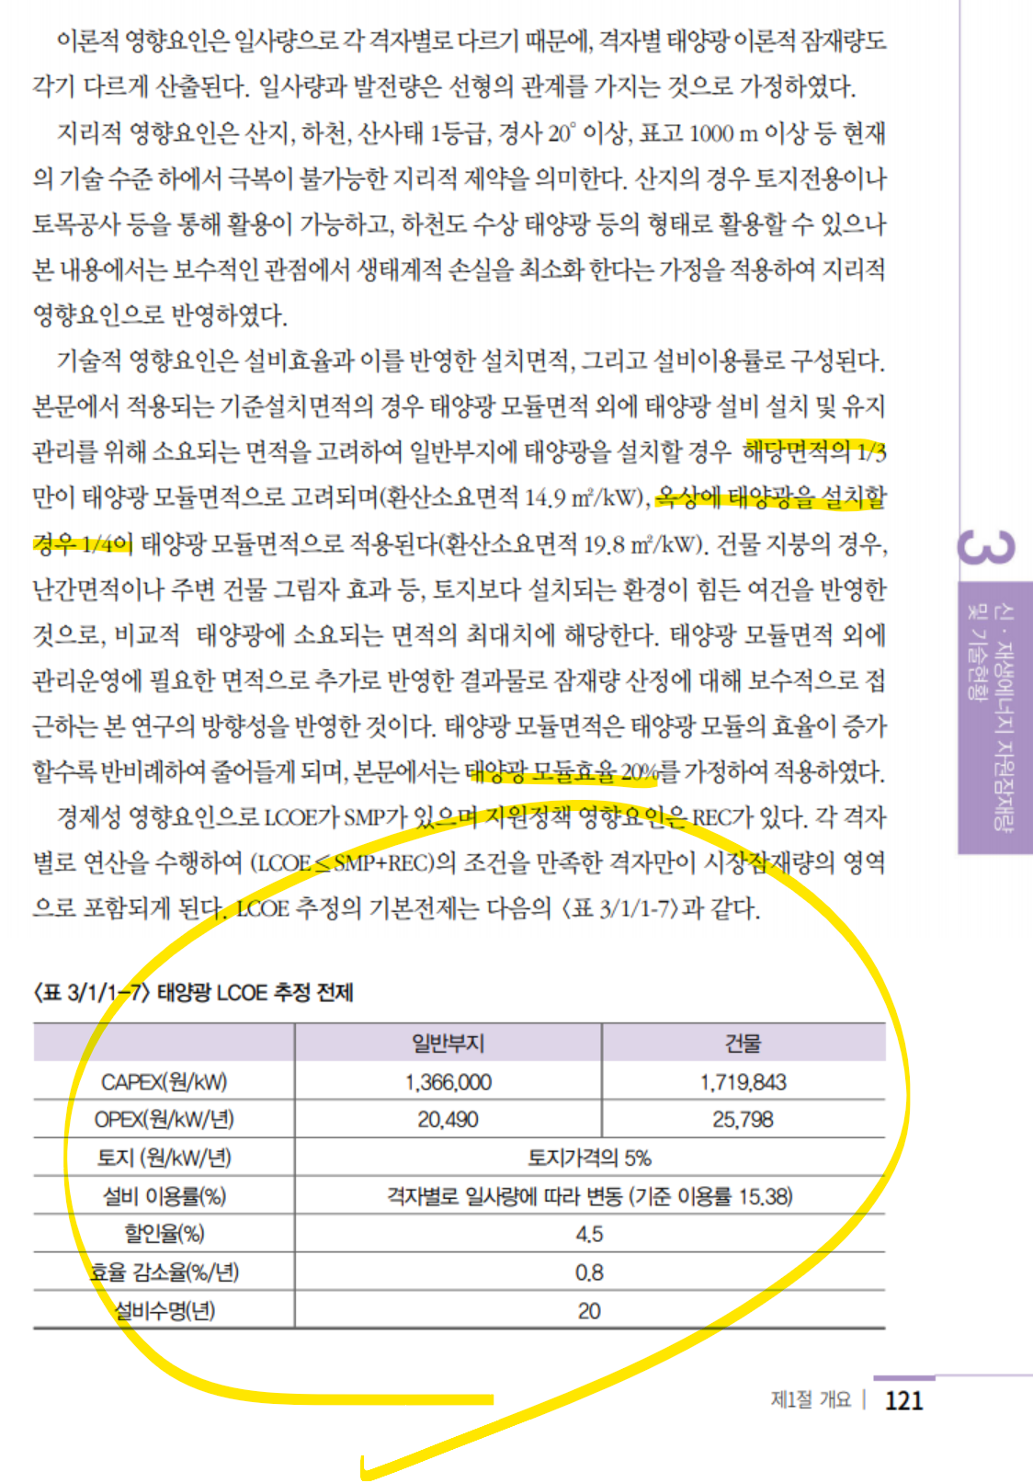
출처: 한국에너지공단, 신재생에너지백서(2020)

 | 일반부지 | 건물
CAPEX | 1366000 | 1719843 | 원/kW | 1.26
OPEX | 20490 | 25798 | 원/kW/년 | 1.26
토지 | 0.05 | 0.05 | 원/kW/년
설비 이용률 | 0.1538 | 0.1538 | %
할인율 | 0.045 | 0.045 | %
효율 감소율 | 0.008 | 0.008 | %/년
설비수명 | 20 | 20 | 년
필요면적 | 14.9 | 19.8 | m2/kW | 1.33

선행연구 잠재량
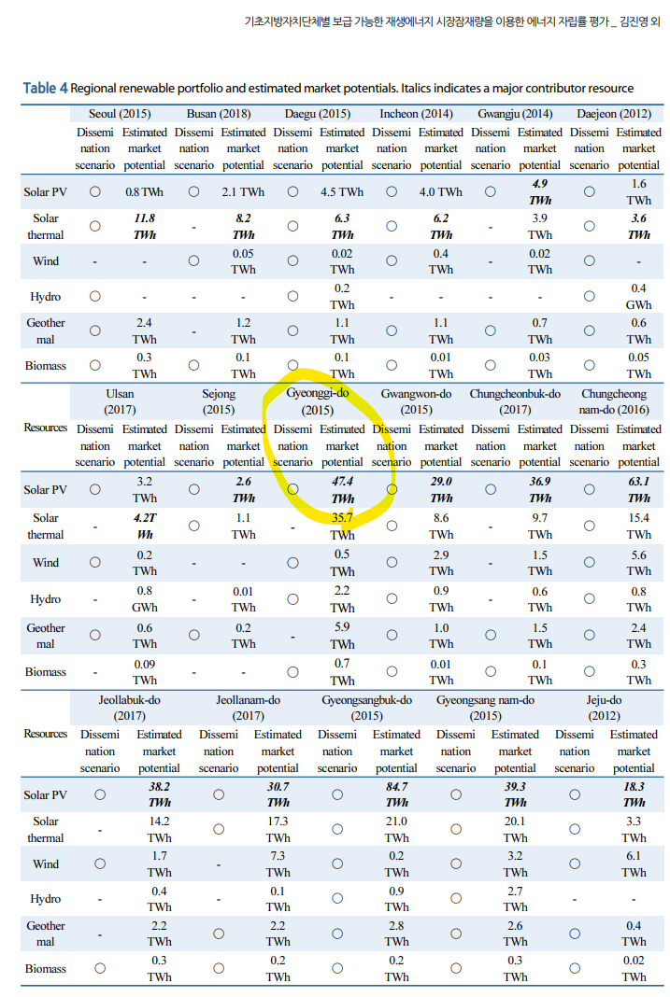
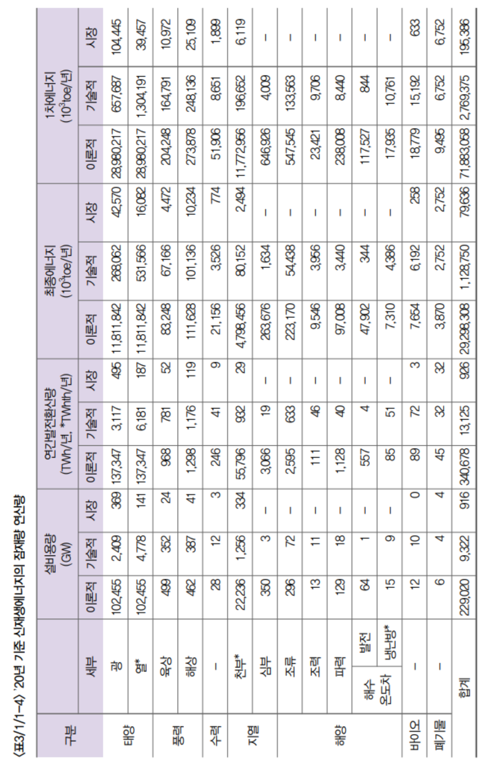
 |  | TWh | TWh
 |  |  | https://kier-solar.org/user/potential/energy
 |  | 에기연 일사량 데이터 기반 (2019) | 에기연 홈페이지 | 재생에너지 백서 (2020) | 경기연
경기도 | 이론적잠재량 | 1354 |  |  | X
경기도 | 기술잠재량 |  | 282 |  | 282
경기도 | 시장잠재량 |  |  | 36 | 36

전국 | 이론적잠재량 |  |  | 137347
전국 | 기술잠재량 |  |  | 3117
전국 | 시장잠재량 |  |  | 495

Wang et al.(2021)
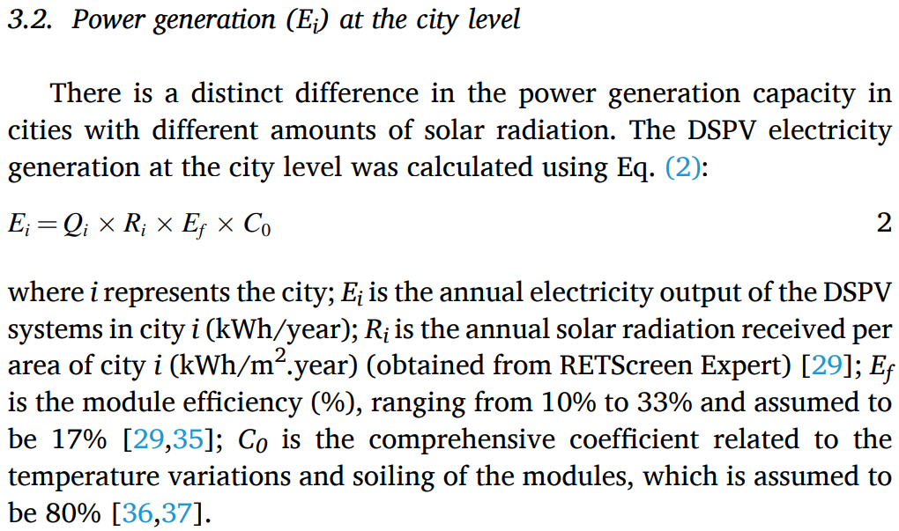
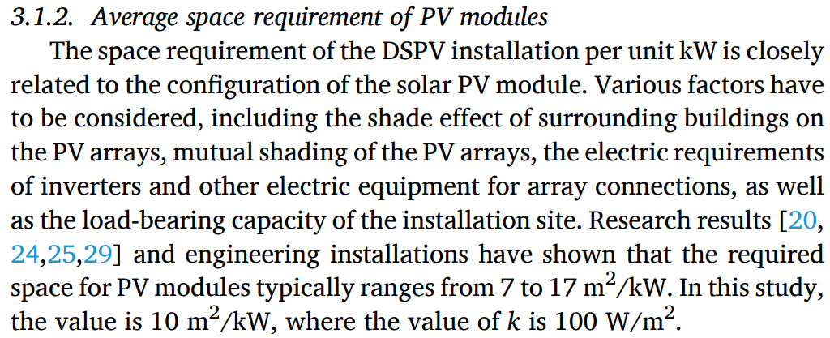
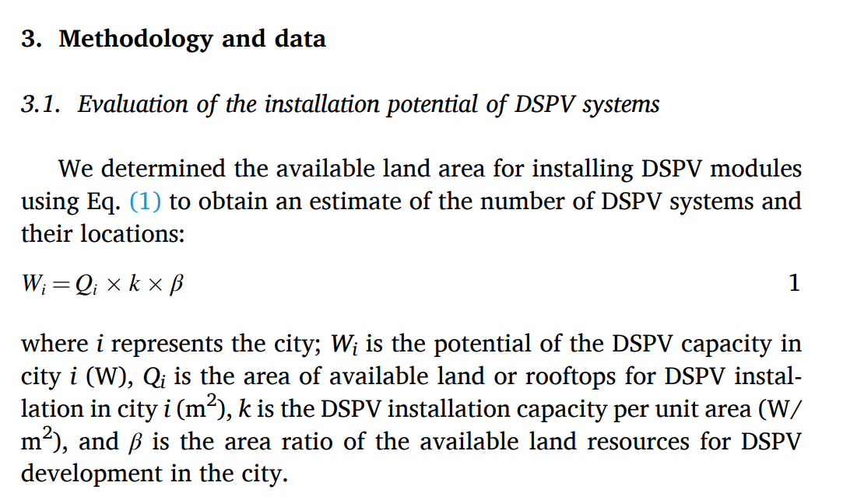

Wang et al. (2021) Distributed solar photovoltaic

C0 is the comprehensive coefficient related to the
temperature variations and soiling of the modules, which is assumed to
be 80%

KEEI(2023)
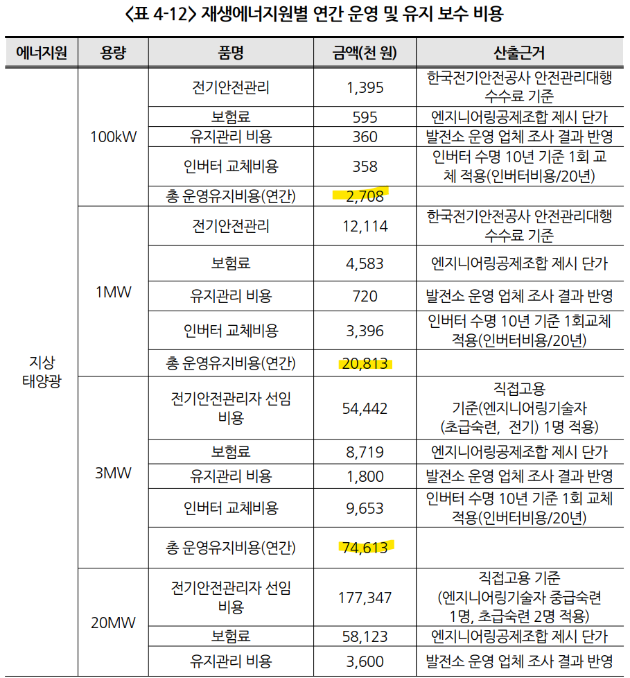
 |  |  |  |  |  |  | 100 | 1000 | 3000 | 20000
 |  |  |  |  |  |  | 922 | 9229 | 27688 | 184593
 |  |  |  |  |  |  | 9.22 | 9.23 | 9.23 | 9.23

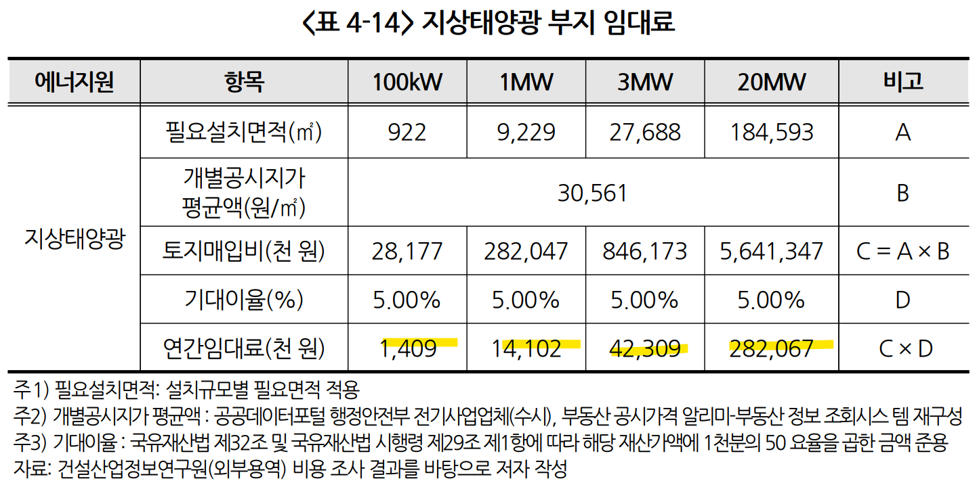

 | 100kW급 지상 태양광 기준
CAPEX | 1450 | 천원/kW
OPEX | 2708 | 천원/년
필요면적 | 9.22 | m2/kW
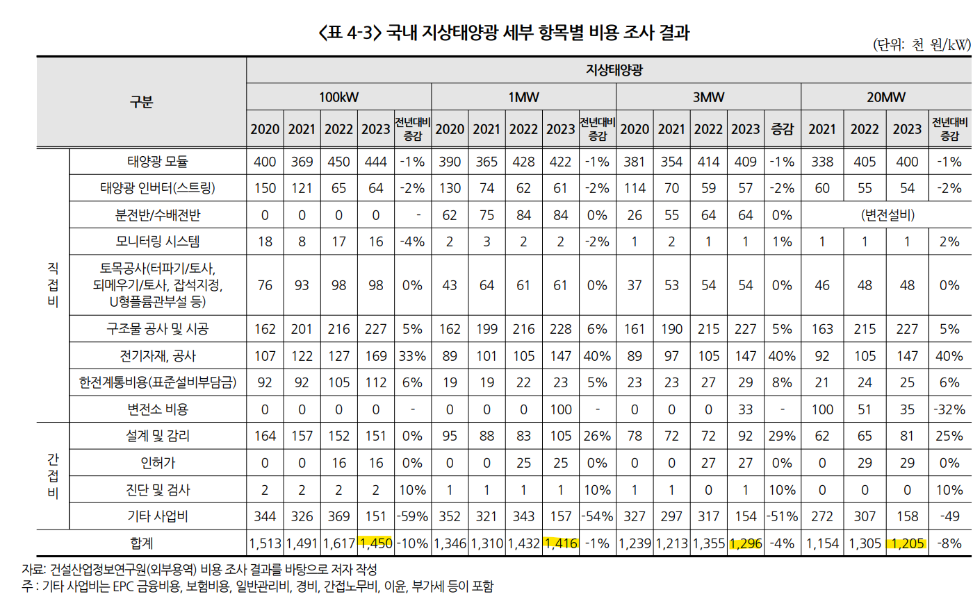
임대율 비중(공시지가대ㅣ) | 0.05 | ratio

 |  |  |  |  |  |  |  | 면적 | 922 | m2
 |  |  |  |  |  |  |  | 개별공시지가 | 1409000 | 원
 |  |  |  |  |  |  |  |  | 1528.1995662 | 원/m2

 |  |  |  |  |  |  | 수원시의 평균 공시지가 | 1308 | 원/m2

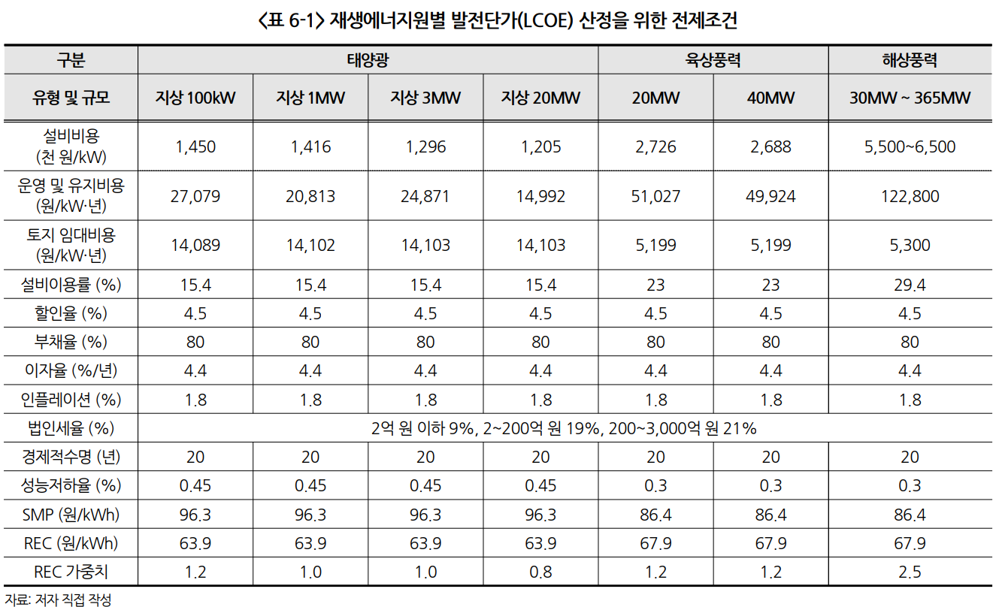
 |  |  |  | 일반부지 | 건물
 |  |  | OPEX | 20490 | 25798 | 원/kW/년
 |  |  |  | 2049 | 2579.8 |  |  |  | 1 | 99,777,600

 |  |  |  |  |  |  | 2 | 187200

